get the HTTP status code
 | Response codes: get the HTTP status code
 | Weather API để lấy thông tin thời tiết ở 1 vùng nào đó

Weather API
https://openweathermap.org/api
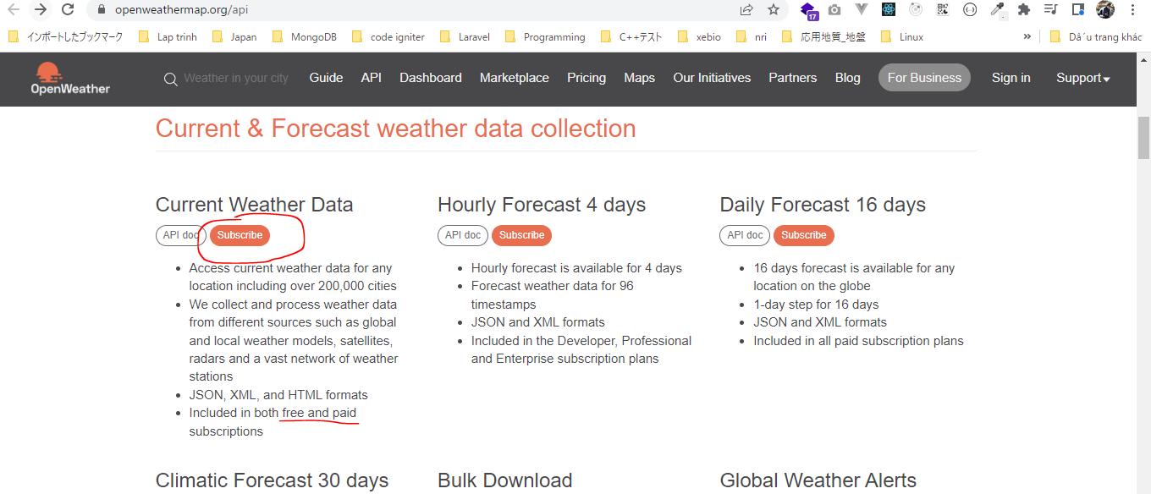

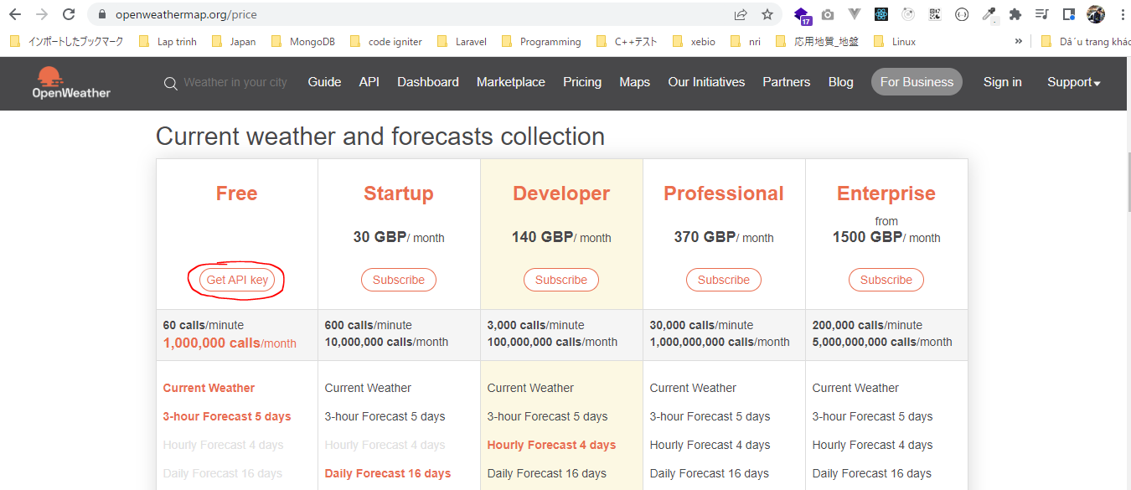

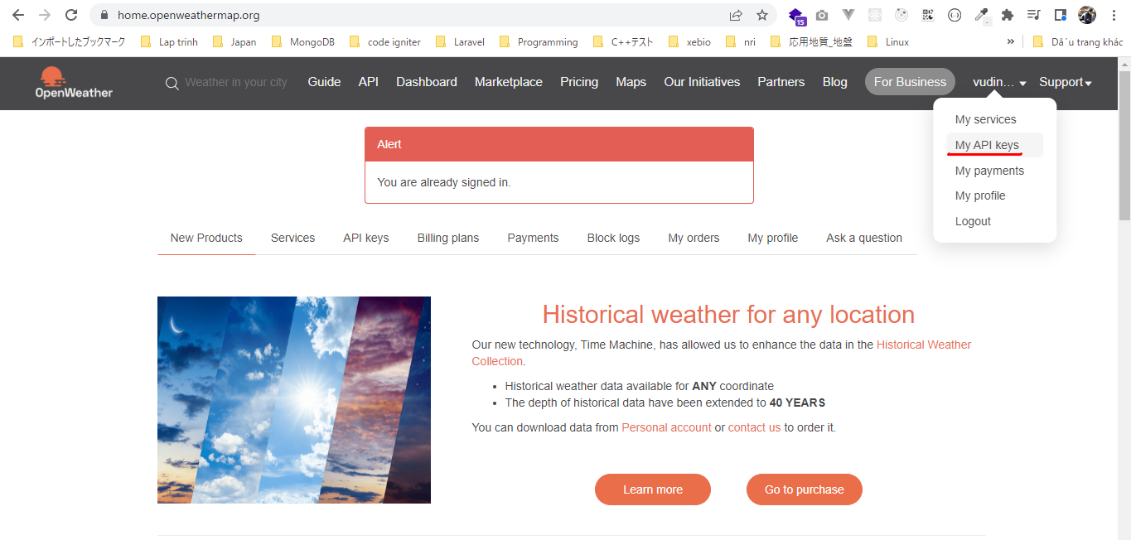

構成
 | rest-api-php
 |  | 1.api-basics
 |  |  | 1.make-an-api-call
 |  |  | 2.decode-api-results
 |  |  | 3.use-api-data-in-a-web-application
 |  | 2.http-basics
 |  |  | 1.Use-cURL-instead-of-file_get_contents-to-make-an-API-request
 |  |  | 2.response-codes |  | → | new
 |  |  |  | index.php | → | code

rest-api-php\2.requests-responses-and-using-cURL\2.response-codes\index.php
 | <?php

 | $ch = curl_init();

 | curl_setopt_array($ch, [
 | CURLOPT_URL => "https://api.openweathermap.org/data/2.5/weather?q=London&appid=XXXXXX",
 | CURLOPT_RETURNTRANSFER => true |  |  |  |  | → | Kết quả return về string(json)
 | ]);

 | $response = curl_exec($ch);

 | $status_code = curl_getinfo($ch, CURLINFO_HTTP_CODE);

 | curl_close($ch);

 | echo $status_code, "</br>";

 | echo $response;

Check browser

 | Sử dụng key đúng
 | http://localhost/rest-api-php/2.http-basics/2.response-codes/index.php

 | Sử dụng key sai
 | http://localhost/rest-api-php/2.http-basics/2.response-codes/index.php

Request headers
 | Request headers: add meta data about the request
 | https://en.wikipedia.org/wiki/List_of_HTTP_header_fields#Request_fields

Unsplash

 | Có 2 cách để Authorization là dùng HTTP Authorization header hoặc query parameter
 | phải gửi key api thì mới lấy được data Unsplash
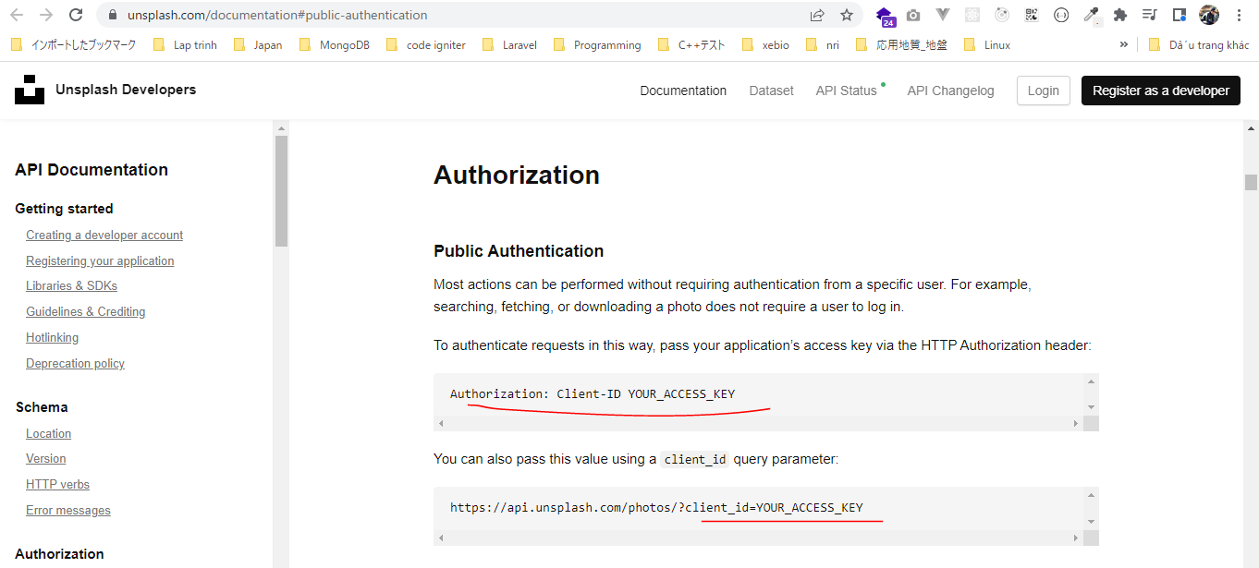

 | developers
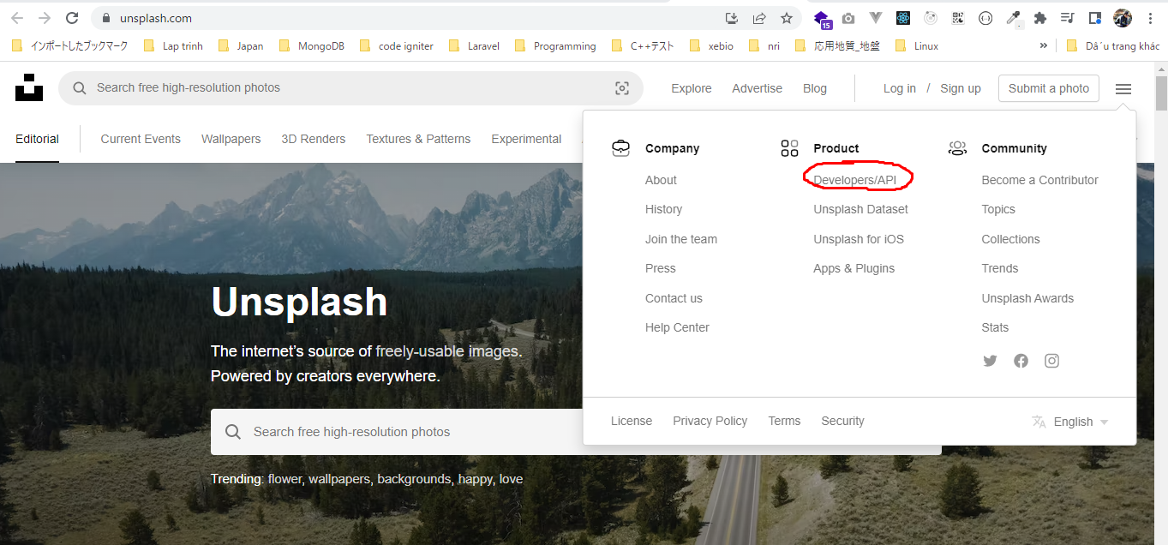

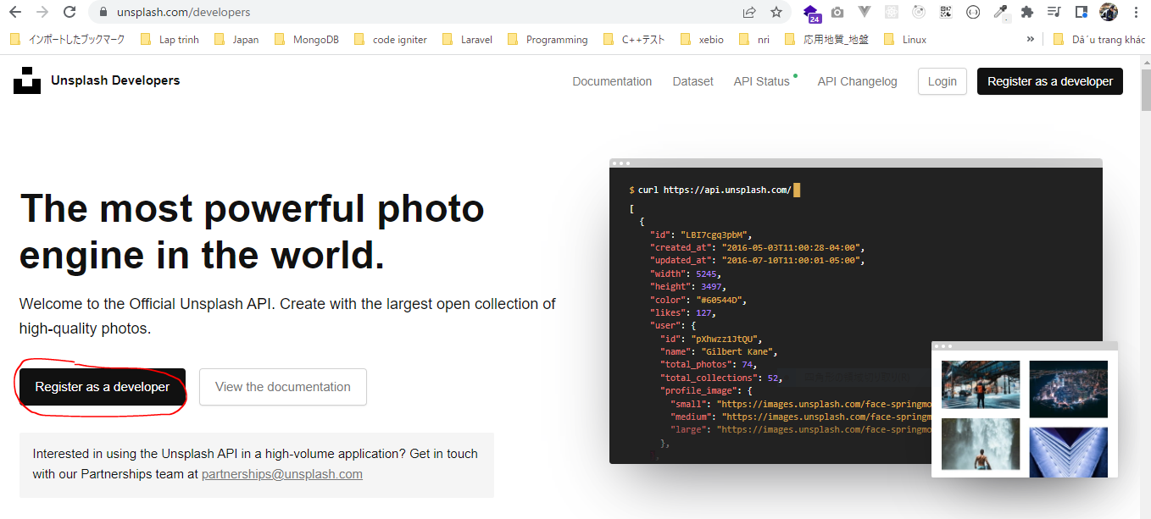

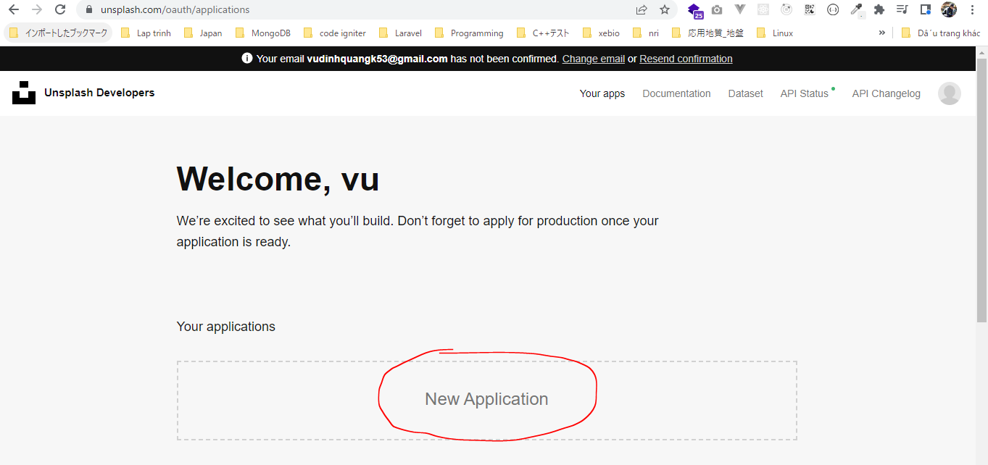

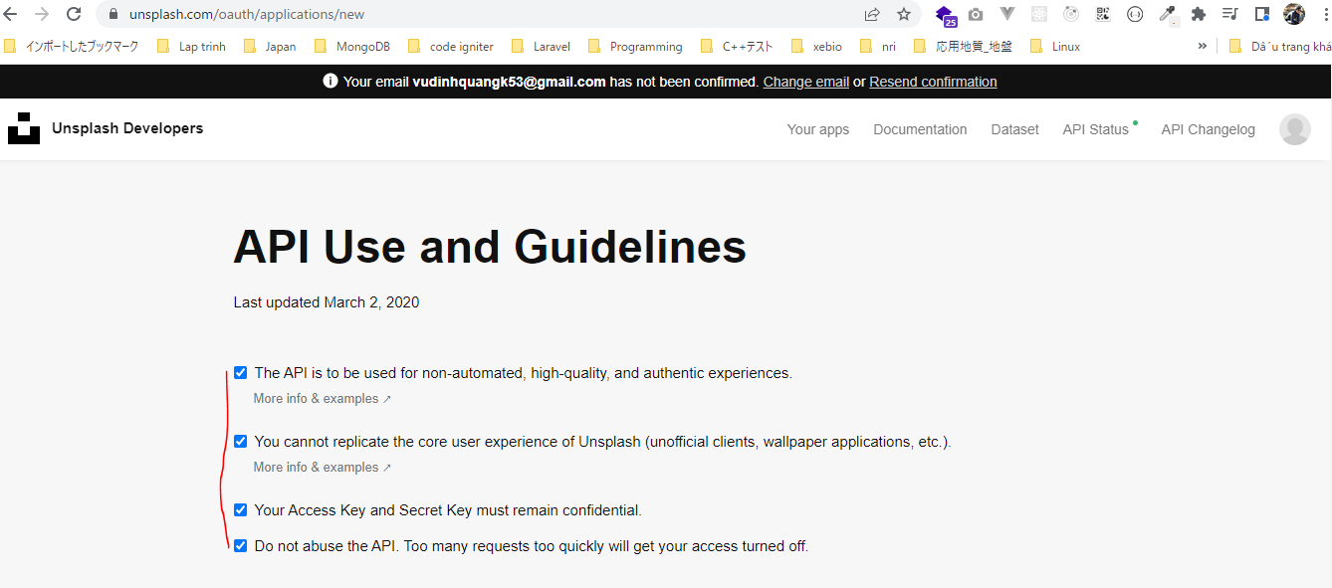

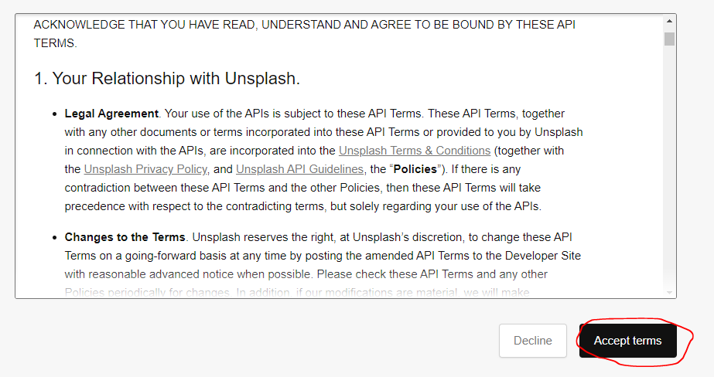

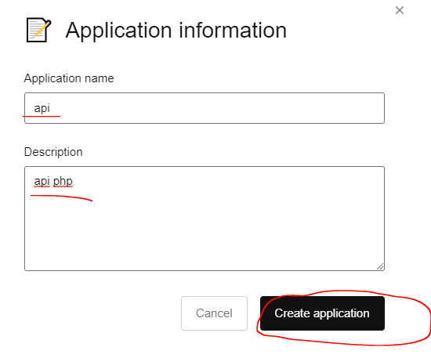

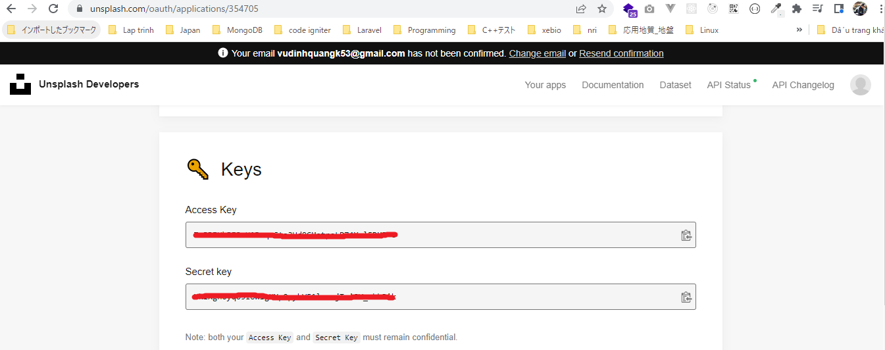

構成
 | rest-api-php
 |  | 1.api-basics
 |  |  | 1.make-an-api-call
 |  |  | 2.decode-api-results
 |  |  | 3.use-api-data-in-a-web-application
 |  | 2.http-basics
 |  |  | 1.Use-cURL-instead-of-file_get_contents-to-make-an-API-request
 |  |  | 2.get-the-http-status-code
 |  |  | 3.response-headers |  |  | → | new
 |  |  |  | index.php |  | → | code

rest-api-php\2.requests-responses-and-using-cURL\3.response-headers\index.php
 | <?php

 | $ch = curl_init();

 | $headers = [
 | "Authorization: Client-ID YOUR_ACCESS_KEY"
 | ];

 | curl_setopt_array($ch, [
 | CURLOPT_URL => "https://api.unsplash.com/photos/random",
 | CURLOPT_RETURNTRANSFER => true, |  |  |  | → | Kết quả return về string(json)
 | CURLOPT_HTTPHEADER => $headers
 | ]);

 | $response = curl_exec($ch);

 | $status_code = curl_getinfo($ch, CURLINFO_HTTP_CODE);

 | curl_close($ch);

 | echo $status_code, "</br>";

 | echo $response, "\n";

Check broser

 | Sử dụng key đúng
 | http://localhost/rest-api-php/2.http-basics/3.response-headers/index.php
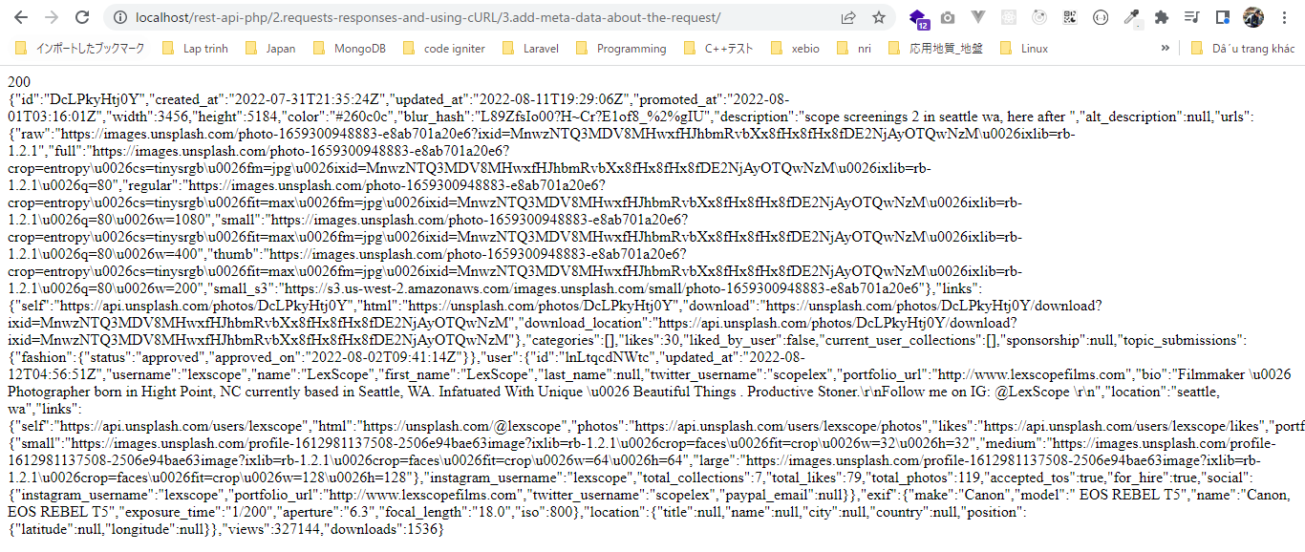

 | Sử dụng key sai
 | http://localhost/rest-api-php/2.http-basics/3.response-headers/index.php

Response headers
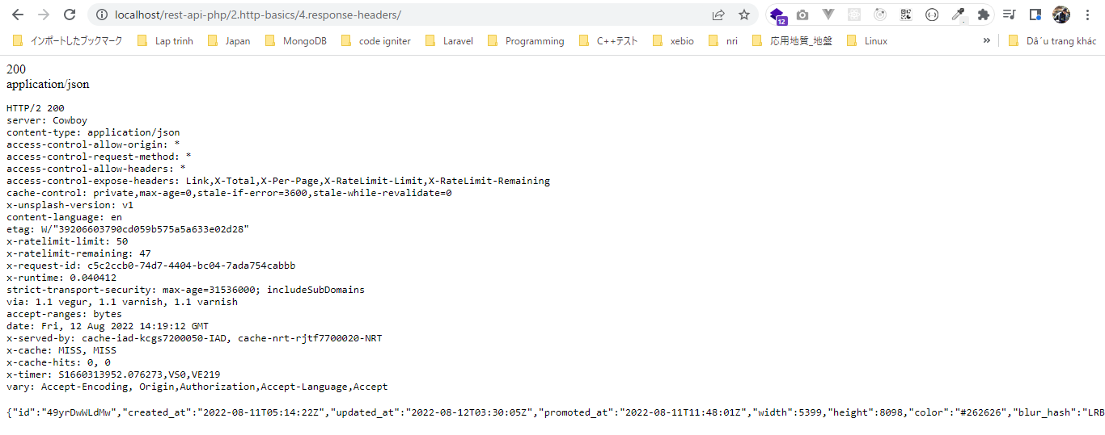
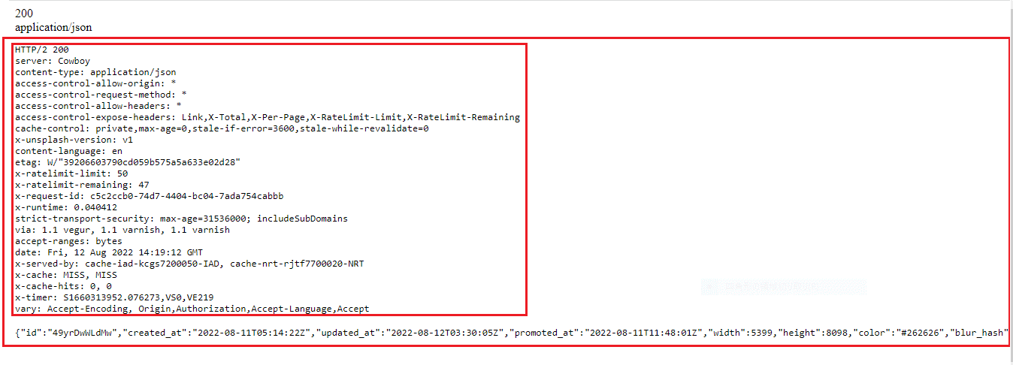
 | Response headers: read meta data about the response
 | https://en.wikipedia.org/wiki/List_of_HTTP_header_fields#Response_fields

Unsplash

 | Có 2 cách để Authorization là dùng HTTP Authorization header hoặc query parameter
 | phải gửi key api thì mới lấy được data Unsplash

 | developers

構成
 | rest-api-php
 |  | 1.api-basics
 |  |  | 1.make-an-api-call
 |  |  | 2.decode-api-results
 |  |  | 3.use-api-data-in-a-web-application
 |  | 2.http-basics
 |  |  | 1.Use-cURL-instead-of-file_get_contents-to-make-an-API-request
 |  |  | 2.get-the-http-status-code
 |  |  | 3.response-headers
 |  |  | 4.response-headers |  |  |  | → | new
 |  |  |  | index.php |  |  | → | code

rest-api-php\2.requests-responses-and-using-cURL\4.response-headers\index.php
 | <?php

 | $ch = curl_init();

 | $headers = [
 | "Authorization: Client-ID XXXXX"
 | ];

 | curl_setopt_array($ch, [
 | CURLOPT_URL => "https://api.unsplash.com/photos/random",
 | CURLOPT_RETURNTRANSFER => true,
 | CURLOPT_HTTPHEADER => $headers,
 | CURLOPT_HEADER => true |  |  |  | → | Để xem tất cả các thông tin headers trả về từ kết quả api
 | ]);

 | $response = curl_exec($ch);

 | $status_code = curl_getinfo($ch, CURLINFO_HTTP_CODE); |  |  |  | → | https://www.php.net/manual/en/function.curl-getinfo.php

 | $content_type = curl_getinfo($ch, CURLINFO_CONTENT_TYPE);

 | curl_close($ch);

 | echo $status_code, "</br>";
 | echo $content_type, "</br>";

 | echo "<pre>";
 | print_r($response);
 | echo "</pre>";

Check broser

 | http://localhost/rest-api-php/2.http-basics/4.response-headers/

response headers in an array
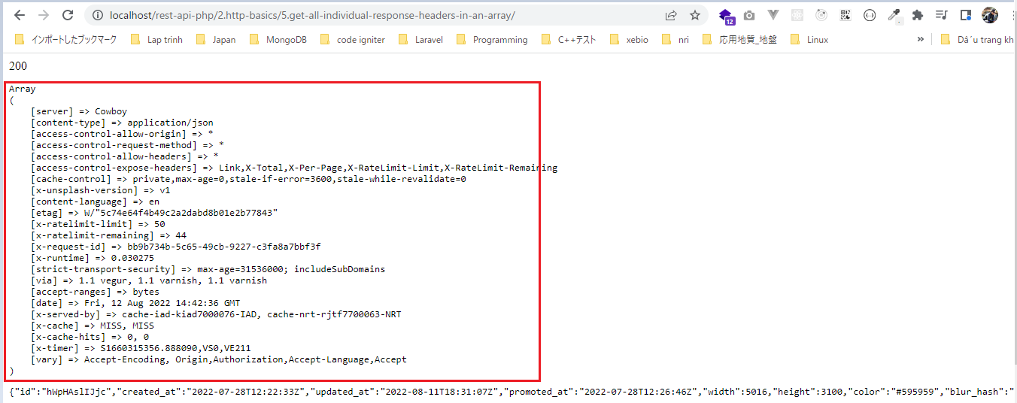
 | Get all individual response headers in an array

Unsplash

 | Có 2 cách để Authorization là dùng HTTP Authorization header hoặc query parameter
 | phải gửi key api thì mới lấy được data Unsplash

 | developers

構成
 | rest-api-php
 |  | 1.api-basics
 |  |  | 1.make-an-api-call
 |  |  | 2.decode-api-results
 |  |  | 3.use-api-data-in-a-web-application
 |  | 2.http-basics
 |  |  | 1.Use-cURL-instead-of-file_get_contents-to-make-an-API-request
 |  |  | 2.get-the-http-status-code
 |  |  | 3.response-headers
 |  |  | 4.response-headers
 |  |  | 5.get-all-individual-response-headers-in-an-array |  |  | → | new
 |  |  |  | index.php |  | → | code

rest-api-php\2.http-basics\5.get-all-individual-response-headers-in-an-array\index.php
 | <?php

 | $ch = curl_init();

 | $headers = [
 | "Authorization: Client-ID XXXXX"
 | ];

 | $response_headers = [];

 | $header_callback = function ($ch, $header) use (&$response_headers) { |  |  |  | → | Hàm callback duyệt từng header một, lần lượt duyệt hết các phần tử header

 | $len = strlen($header);

 | $parts = explode(":", $header, 2); |  |  |  | → | Kết quả $parts trả về có tối đa là 2 phần tử

 | if (count($parts) < 2) {
 | return $len;
 | }

 | $response_headers[$parts[0]] = trim($parts[1]);

 | return $len;
 | };

 | curl_setopt_array($ch, [
 | CURLOPT_URL => "https://api.unsplash.com/photos/random",
 | CURLOPT_RETURNTRANSFER => true,
 | CURLOPT_HTTPHEADER => $headers,
 | CURLOPT_HEADERFUNCTION => $header_callback
 | ]);

 | $response = curl_exec($ch);

 | $status_code = curl_getinfo($ch, CURLINFO_HTTP_CODE); |  |  |  |  |  |  |  | $header | $parts
 |  |  |  |  |  |  |  | Lần 1 | HTTP/2 200 | [0] => HTTP/2 200 | → | Ko có ":" để explode nên kết quả trả về là mảng chỉ có 1 phần tử
 | echo $status_code, "</br>"; |  |  |  |  |  |  | Lần 2 | server : Cowboy | [0] => server; [1] => Cowboy | → | 2 phần tử
 |  |  |  |  |  |  |  | Lần 3 | content-type : application/json | [0] => access-control-allow-origin; [1] => * | → | 2 phần tử
 | echo "<pre>"; |  |  |  |  |  |  | Lần 4 | access-control-allow-origin : * |  | → | 2 phần tử
 | print_r($response_headers); |  |  |  |  |  |  | Lần 5 | access-control-request-method : * |  | → | 2 phần tử
 | echo "</pre>"; |  |  |  |  |  |  | Lần 6 | access-control-allow-headers : * |  | → | 2 phần tử
 |  |  |  |  |  |  |  | Lần 7 | access-control-expose-headers : Link,X-Total,X-Per-Page,X-RateLimit-Limit,X-RateLimit-Remaining |  | → | 2 phần tử
 | echo "<pre>"; |  |  |  |  |  |  | Lần 8 | cache-control : private,max-age=0,stale-if-error=3600,stale-while-revalidate=0 |  | → | 2 phần tử
 | print_r($response); |  |  |  |  |  |  | Lần 9 | x-unsplash-version : v1 |  | → | 2 phần tử
 | echo "</pre>"; |  |  |  |  |  |  | Lần 10 | content-language : en |  | → | 2 phần tử
 |  |  |  |  |  |  |  | Lần 11 | etag : W/"5c74e64f4b49c2a2dabd8b01e2b77843" |  | → | 2 phần tử
 |  |  |  |  |  |  |  | Lần 12 | x-ratelimit-limit : 50 |  | → | 2 phần tử
 |  |  |  |  |  |  |  | Lần 13 | x-ratelimit-remaining : 44 |  | → | 2 phần tử
 |  |  |  |  |  |  |  | Lần 14 | x-request-id : bb9b734b-5c65-49cb-9227-c3fa8a7bbf3f |  | → | 2 phần tử
 |  |  |  |  |  |  |  | Lần 15 | x-runtime : 0.030275 |  | → | 2 phần tử
 |  |  |  |  |  |  |  | Lần 16 | strict-transport-security : max-age=31536000; includeSubDomains |  | → | 2 phần tử
 |  |  |  |  |  |  |  | Lần 17 | via : 1.1 vegur, 1.1 varnish, 1.1 varnish |  | → | 2 phần tử
 |  |  |  |  |  |  |  | Lần 18 | accept-ranges : bytes |  | → | 2 phần tử
 |  |  |  |  |  |  |  | Lần 19 | date : Fri, 12 Aug 2022 14:42:36 GMT | [0] => date; [1] => Fri, 12 Aug 2022 14:42:36 GMT | → | Mặc dù ở HH:MM:SS có các dấu ":" nhưng explode chỉ trả về mảng 2 phần tử, lấy dấu ":" đầu tiên để explode
 |  |  |  |  |  |  |  | Lần 20 | x-served-by : cache-iad-kiad7000076-IAD, cache-nrt-rjtf7700063-NRT |  | → | 2 phần tử
 |  |  |  |  |  |  |  | Lần 21 | x-cache : MISS, MISS |  | → | 2 phần tử
 |  |  |  |  |  |  |  | Lần 22 | x-cache-hits : 0, 0 |  | → | 2 phần tử
 |  |  |  |  |  |  |  | Lần 23 | x-timer : S1660315356.888090,VS0,VE211 | [0] => x-timer; [1] => S1660315356.888090,VS0,VE211 | → | 2 phần tử
 |  |  |  |  |  |  |  | Lần 24 | vary : Accept-Encoding, Origin,Authorization,Accept-Language,Accept | [0] => vary; [1] => Accept-Encoding, Origin,Authorization,Accept-Language,Accept | → | 2 phần tử

Check browser

requiresAspecificRequestHeader
 | Use an API that requires a specific request header

github api

 | Personal access tokens
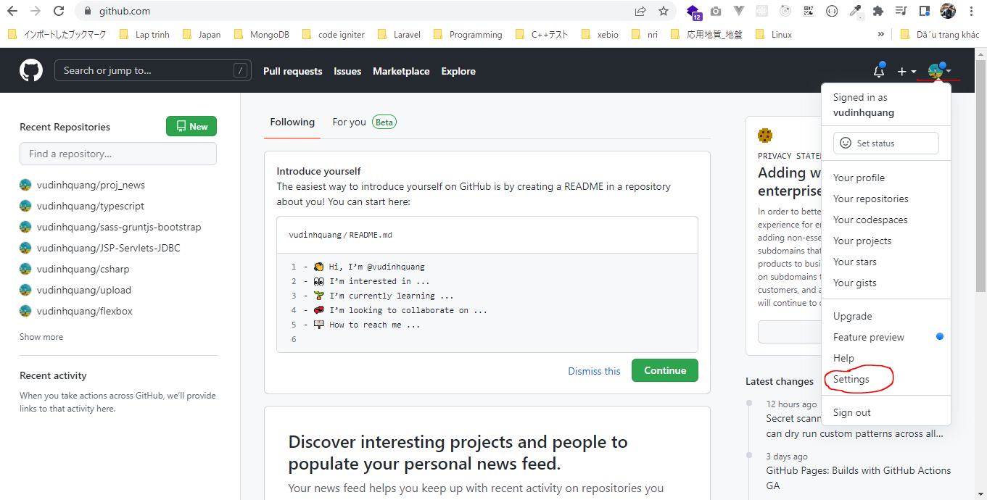

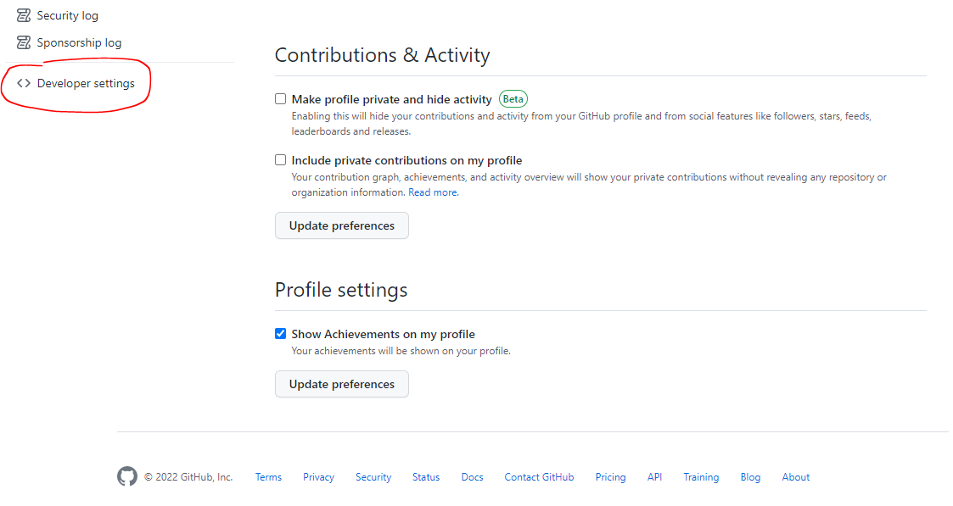

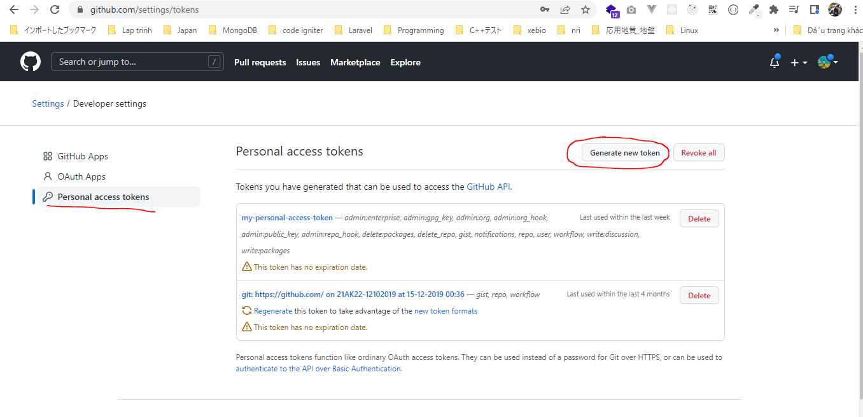

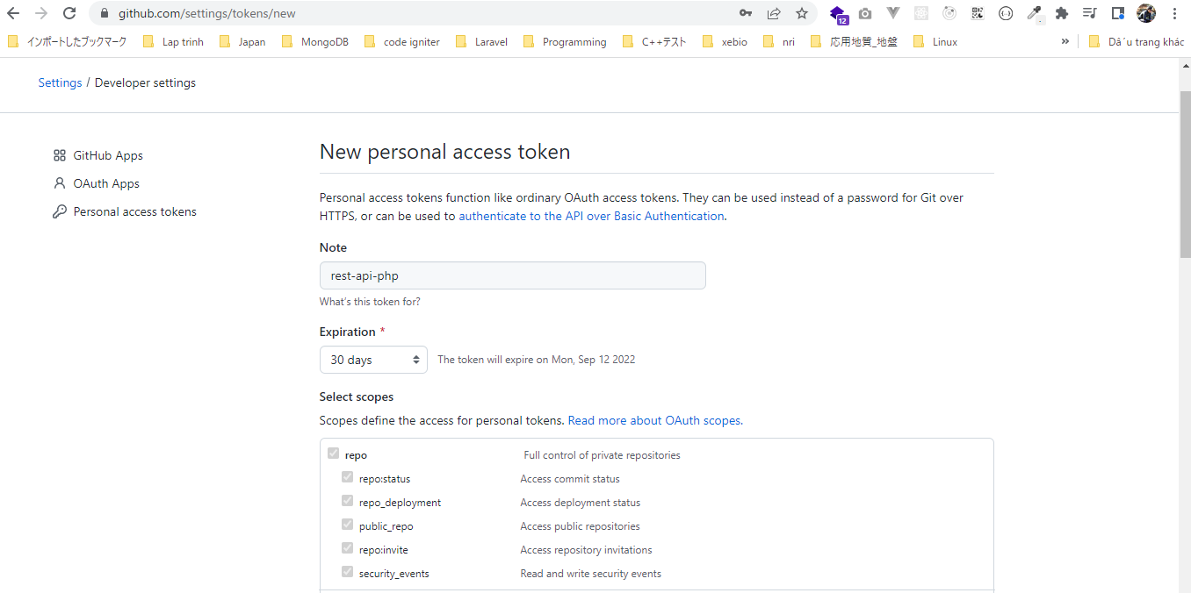

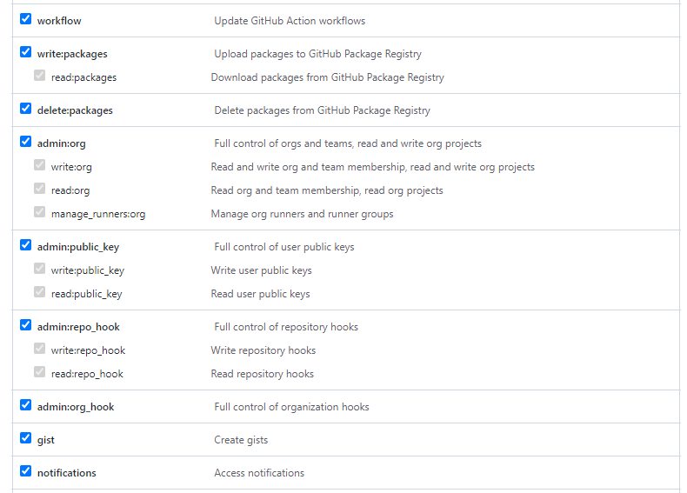

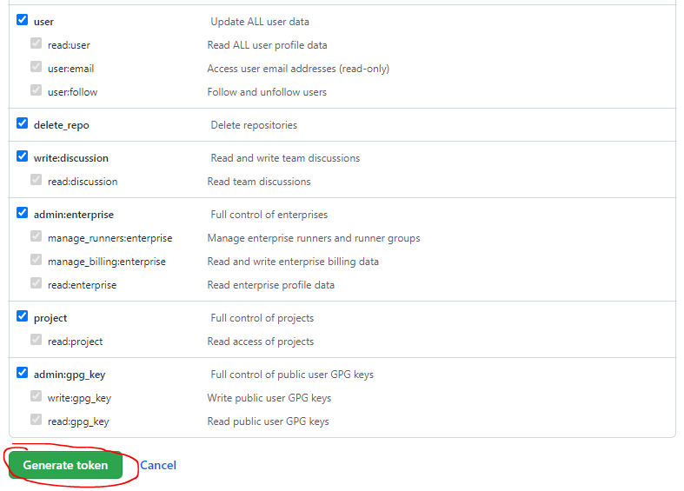

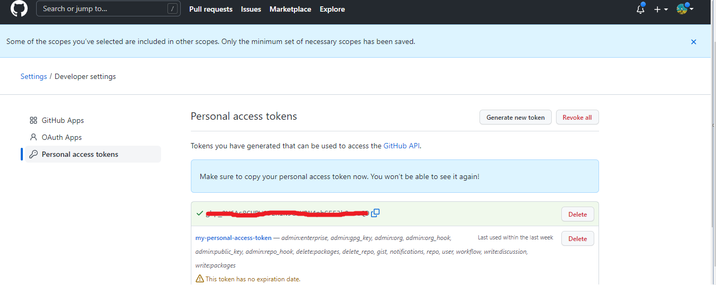

 | Check if a repository is starred by the authenticated user

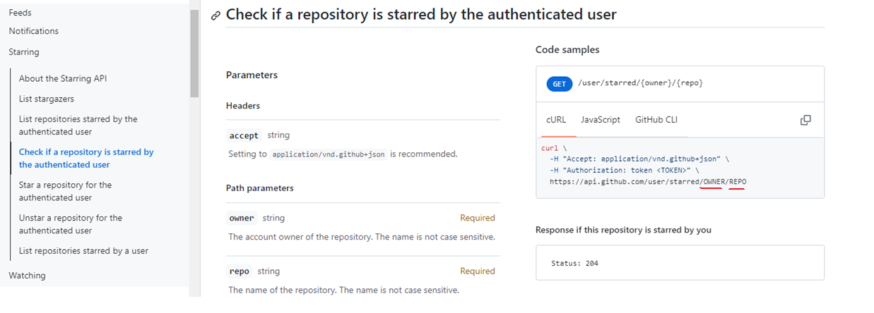

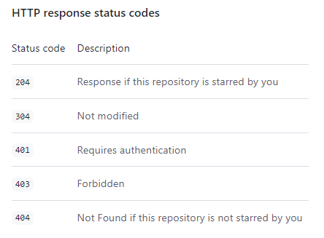

 | Nhấn star cho github repository httpie của tài khoản httpie trên github
 | https://github.com/httpie/httpie
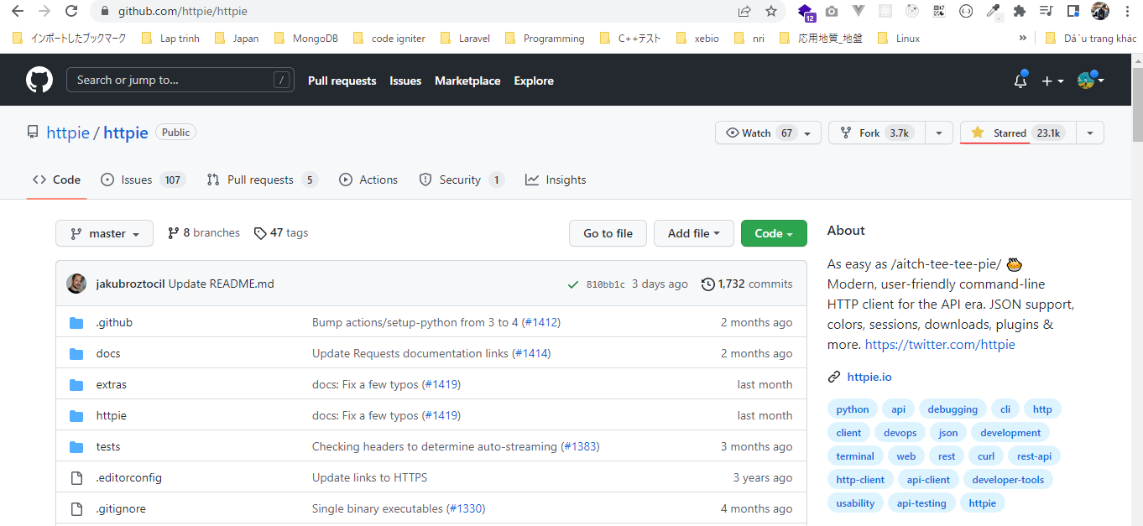

構成
 | rest-api-php
 |  | 1.api-basics
 |  |  | 1.make-an-api-call
 |  |  | 2.decode-api-results
 |  |  | 3.use-api-data-in-a-web-application
 |  | 2.http-basics
 |  |  | 1.Use-cURL-instead-of-file_get_contents-to-make-an-API-request
 |  |  | 2.get-the-http-status-code
 |  |  | 3.response-headers
 |  |  | 4.response-headers
 |  |  | 5.get-all-individual-response-headers-in-an-array
 |  |  | 6.use-an-api-that-requires-a-specific-request-header |  |  | → | new
 |  |  |  | index.php |  | → | code

rest-api-php\2.http-basics\6.use-an-api-that-requires-a-specific-request-header\index.php
 | <?php

 | $ch = curl_init();

 | $headers = [
 | "Authorization: token XXXXX",
 | // "User-Agent: vudinhquang" |  |  |  |  |  |  |  |  | User agent required
 | ]; |  |  |  |  |  |  |  |  | https://docs.github.com/en/rest/overview/resources-in-the-rest-api#user-agent-required
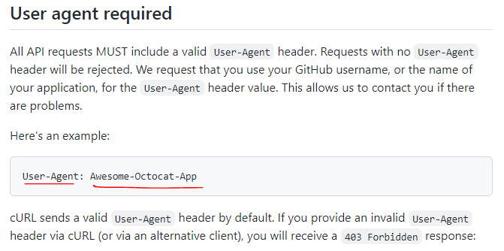
 | curl_setopt_array($ch, [
 | CURLOPT_URL => "https://api.github.com/user/starred/httpie/httpie",
 | CURLOPT_RETURNTRANSFER => true,
 | CURLOPT_HTTPHEADER => $headers,
 | CURLOPT_USERAGENT => "vudinhquang" |  |  |  | → | Có thể set giá trị User-Agent bằng 1 trong 2 cách
 | ]);

 | $response = curl_exec($ch);

 | $status_code = curl_getinfo($ch, CURLINFO_HTTP_CODE);

 | curl_close($ch);

 | echo $status_code, "</br>";

 | echo $response;

Check browser

 | Trường hợp có set giá trị User-Agent

 |  |  |  |  |  |  |  | → | Như vậy là mình đã star cho github repository httpie của tài
 |  |  |  |  |  |  |  |  | khoản httpie trên github https://github.com/httpie/httpie

 | Trường hợp không set giá trị User-Agent

Request method
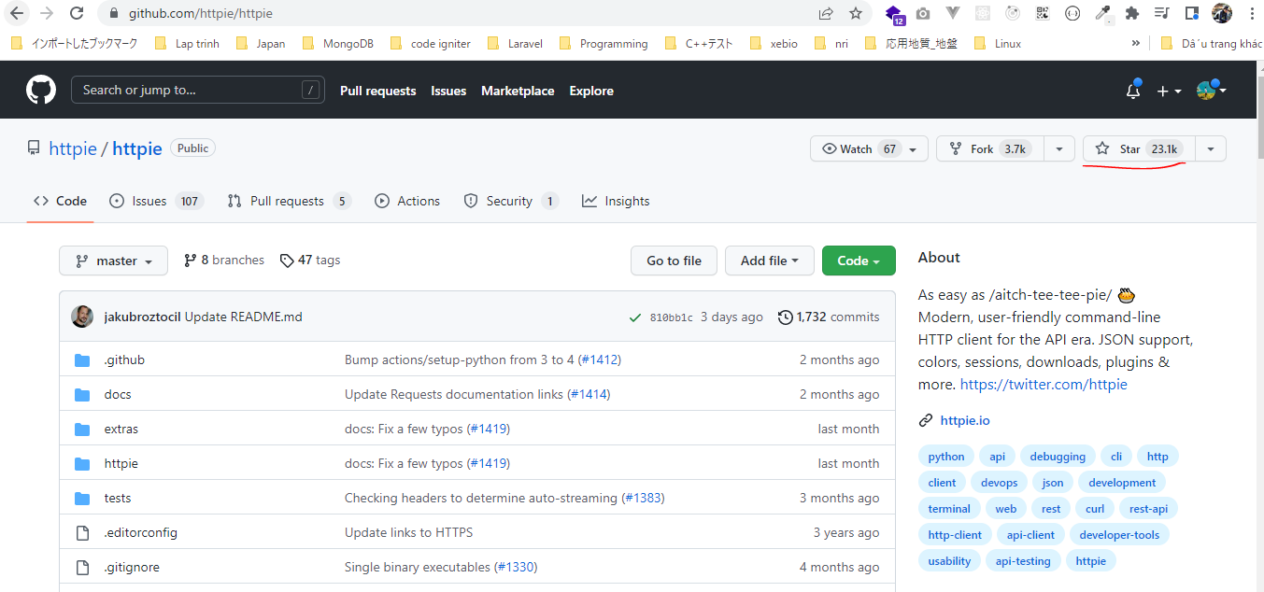
 | Use an API that requires a specific request header
 | Vẫn giống như ở phần trước(sheet requiresAspecificRequestHeader) mình đã dùng api github kể kiểm tra xem đã star cho 1 repository của 1 tài khoản github người khác trên
 | github hay chưa. Mặc định api đã được gửi đi phương thức GET
 | Phần này mình sẽ remove star bằng cách gửi api kèm theo phương thức DELETE, hoặc star bằng cách gửi api kèm theo phương thức PUT

github api

 | Personal access tokens

 | Nhấn star cho github repository httpie của tài khoản httpie trên github
 | https://github.com/httpie/httpie

構成
 | rest-api-php
 |  | 1.api-basics
 |  |  | 1.make-an-api-call
 |  |  | 2.decode-api-results
 |  |  | 3.use-api-data-in-a-web-application
 |  | 2.http-basics
 |  |  | 1.Use-cURL-instead-of-file_get_contents-to-make-an-API-request
 |  |  | 2.get-the-http-status-code
 |  |  | 3.response-headers
 |  |  | 4.response-headers
 |  |  | 5.get-all-individual-response-headers-in-an-array
 |  |  | 6.use-an-api-that-requires-a-specific-request-header
 |  |  | 7.request-method |  |  | → | new
 |  |  |  | index.php |  | → | code

rest-api-php\2.http-basics\6.use-an-api-that-requires-a-specific-request-header\index.php
 | <?php

 | $ch = curl_init();

 | $headers = [
 | "Authorization: token XXXXX",
 | // "User-Agent: vudinhquang" |  |  |  |  |  |  | User agent required
 | ]; |  |  |  |  |  |  | https://docs.github.com/en/rest/overview/resources-in-the-rest-api#user-agent-required

 | curl_setopt_array($ch, [
 | CURLOPT_URL => "https://api.github.com/user/starred/httpie/httpie",
 | CURLOPT_RETURNTRANSFER => true,
 | CURLOPT_HTTPHEADER => $headers,
 | CURLOPT_USERAGENT => "vudinhquang", |  |  |  | → | Có thể set giá trị User-Agent bằng 1 trong 2 cách
 | CURLOPT_CUSTOMREQUEST => "DELETE"
 | ]);

 | $response = curl_exec($ch);

 | $status_code = curl_getinfo($ch, CURLINFO_HTTP_CODE);

 | curl_close($ch);

 | echo $status_code, "</br>";

 | echo $response;

Check browser
 | Trường hợp method là DELETE để remove star. Sau khi remove star thì có thể thay method là PUT để star lại

 | Hiện tại đã star cho repository
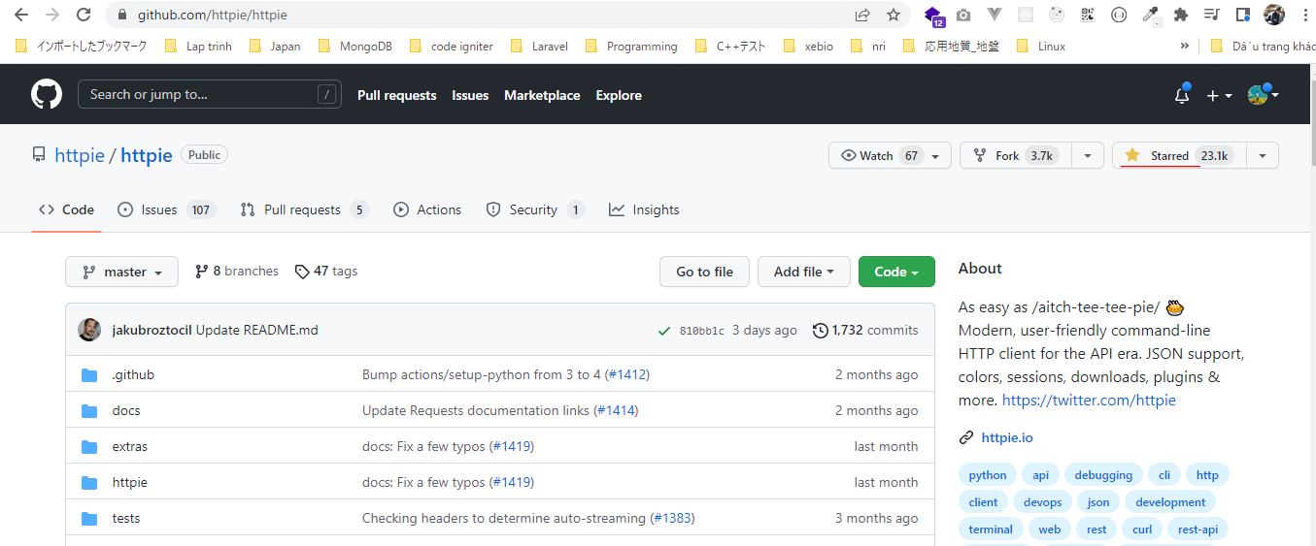

 | Gọi api
 | http://localhost/rest-api-php/2.http-basics/7.request-method/

 | https://docs.github.com/en/rest/activity/starring#check-if-a-repository-is-starred-by-the-authenticated-user
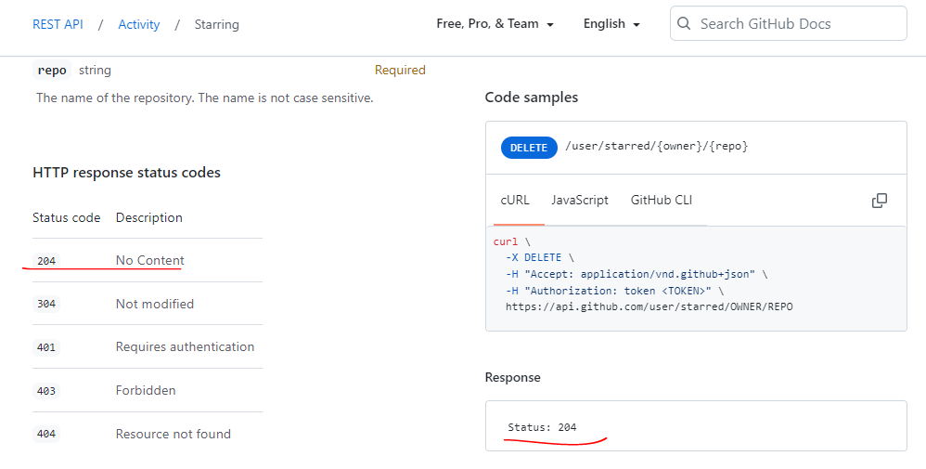

 | Check star đã được remove

Request body
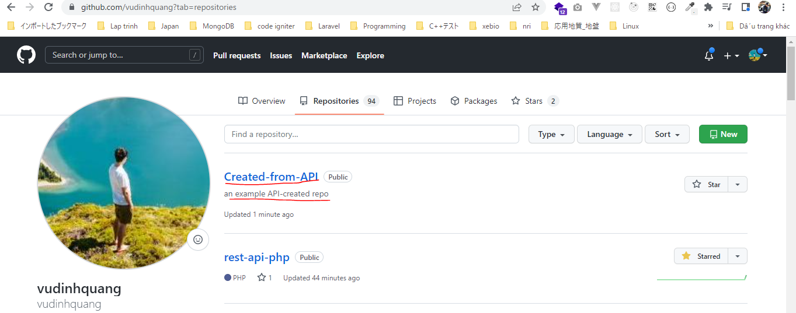
 | Request body: add a payload to send data along with the request
 | Gửi body gồm các field yêu cầu khi gọi api
 | Ứng dụng để gọi api github tạo 1 repository mới bằng phương thức POST(Create a repository for the authenticated user)

github api

 | Personal access tokens

構成
 | rest-api-php
 |  | 1.api-basics
 |  |  | 1.make-an-api-call
 |  |  | 2.decode-api-results
 |  |  | 3.use-api-data-in-a-web-application
 |  | 2.http-basics
 |  |  | 1.Use-cURL-instead-of-file_get_contents-to-make-an-API-request
 |  |  | 2.get-the-http-status-code
 |  |  | 3.response-headers
 |  |  | 4.response-headers
 |  |  | 5.get-all-individual-response-headers-in-an-array
 |  |  | 6.use-an-api-that-requires-a-specific-request-header
 |  |  | 7.request-method
 |  |  | 8.request-body |  |  | → | new
 |  |  |  | index.php |  | → | code

rest-api-php\2.http-basics\6.use-an-api-that-requires-a-specific-request-header\index.php
 | <?php

 | $ch = curl_init();

 | $headers = [
 | "Authorization: token XXXXX",
 | // "User-Agent: vudinhquang" |  |  |  |  |  |  | User agent required
 | ]; |  |  |  |  |  |  | https://docs.github.com/en/rest/overview/resources-in-the-rest-api#user-agent-required

 | $payload = json_encode([
 | "name" => "Created-from-API",
 | "description" => "an example API-created repo"
 | ]);

 | curl_setopt_array($ch, [
 | CURLOPT_URL => "https://api.github.com/user/repos",
 | CURLOPT_RETURNTRANSFER => true,
 | CURLOPT_HTTPHEADER => $headers,
 | CURLOPT_USERAGENT => "vudinhquang", |  |  |  | → | Có thể set giá trị User-Agent bằng 1 trong 2 cách
 | CURLOPT_CUSTOMREQUEST => "POST", |  |  |  | → | Có thể thay bằng set CURLOPT_POST là true
 | CURLOPT_POSTFIELDS => $payload |  |  |  |  | CURLOPT_POST => true,
 | ]);

 | $response = curl_exec($ch);

 | $status_code = curl_getinfo($ch, CURLINFO_HTTP_CODE);

 | curl_close($ch);

 | echo $status_code, "</br>";

 | echo $response;

Check browser

 | Create a repository for the authenticated user(document)
 | https://docs.github.com/en/rest/repos/repos#create-a-repository-for-the-authenticated-user
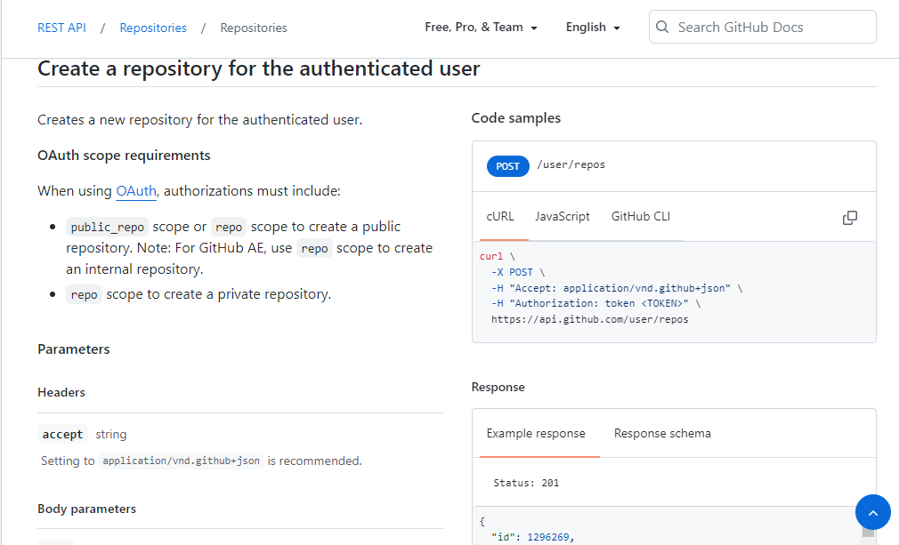

 | Call api
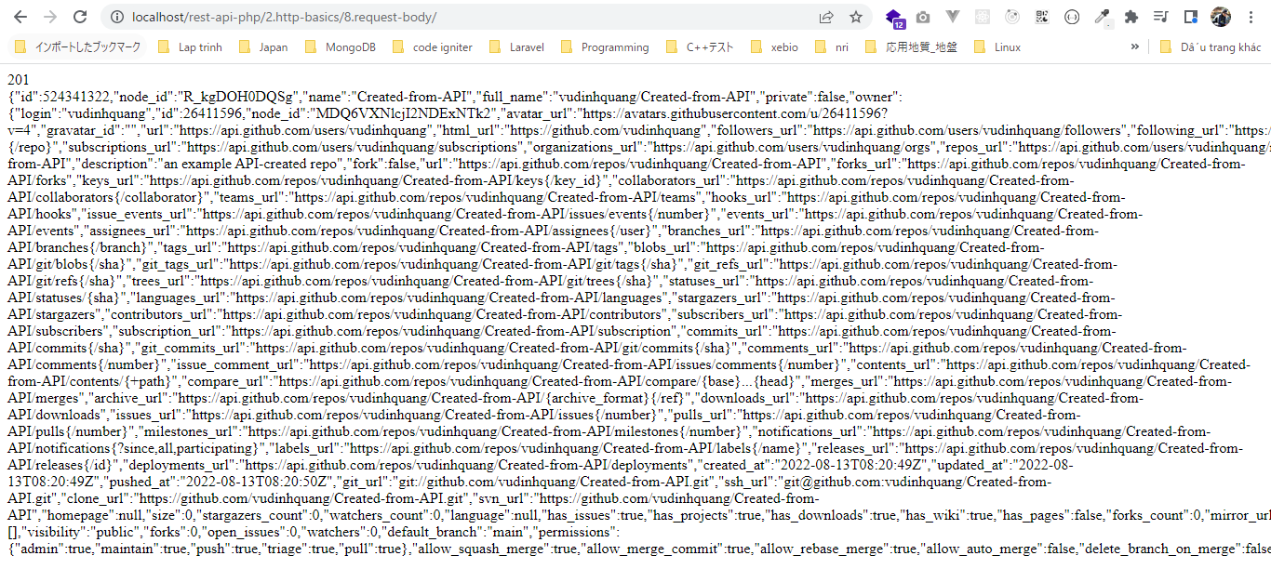

 | Check repository được tạo

